Корпусная мебель
Фото |  | Вес, кг | Объем куб.м. | Кол-во пакетов одного изделия* | Оптовая цена |  |  | Цена при 100% оплате от 100 000 руб -5% |  |  | Цена при 100% оплате от 300 000 руб-15% |  |  | Цена при 100% оплате по складским остаткам-25%
 |  |  |  |  | ЛДСП | МДФ | МДФ | ЛДСП | МДФ | МДФ | ЛДСП | МДФ | МДФ | ЛДСП | МДФ | МДФ
 |  |  |  |  |  | матов. | гл., мет., премиум |  | матов. | гл., мет., премиум |  | матов. | гл., мет., премиум |  | матов. | гл., мет., премиум
Основная цена |  |  |  |  |  | 1 |  |  | 1 |  | 2 |  |  |  | 3
Гостиные

 |  | 7.45 | 0.011 | 1+1ф | 1,005 | 1,221 |  | 954 | 1,160 |  | 854 | 1,038 |  | 754 | 916
 |  | 30.96 | 0.06 | 1+1ф | 5,844 | 6,221 |  | 5,552 | 5,910 |  | 4,968 | 5,288 |  | 4,383 | 4,666
 |  | 55.84 | 0.12 | 3+1ф | 8,942 | 10,171 |  | 8,495 | 9,663 |  | 7,601 | 8,646 |  | 6,706 | 7,629
 |  | 25.4 | 0.09 | 2+1ф | 7,343 | 7,964 |  | 6,976 | 7,566 |  | 6,242 | 6,769 |  | 5,508 | 5,973
 |  | 18.57 | 0.035 | 1+1ф | 3,589 | 3,668 |  | 3,409 | 3,485 |  |  | 3,118 |  | 2,692 | 2,751
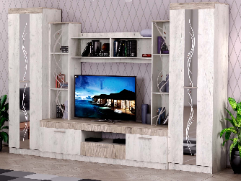 |  | 211 | 0.48 | 5+(1з+дв)+1с+1ф | 28,759 |  |  | 27,321 |  |  | 24,445 |  |  | 21,569
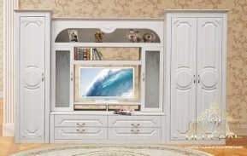
 |  | 156.0 | 0.29 | 5+1с+1ф |  | 26,746 |  |  | 25,408 |  |  | 22,734 |  |  | 20,059
 |  |  |  | 1 |  | 708 |  |  | 673 |  |  | 602 |  |  | 531
 |  |  |  | 5+1с+1ф |  | 27,494 |  |  | 26,119 |  |  | 23,370 |  |  | 20,620
 |  | 60.0 | 0.13 | 3+1ф |  | 10,421 |  |  | 9,900 |  |  | 8,858 |  |  | 7,816
 |  | 85.0 | 0.18 | 3+1ф |  | 14,997 |  |  | 14,247 |  |  | 12,748 |  |  | 11,248
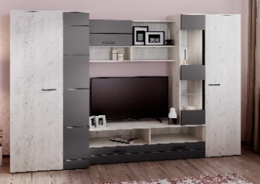 |  | 183 | 0.39 | 4+2с+1ф |  |  | 26,745 |  |  | 25,407 |  |  | 22,733 |  |  | 20,058
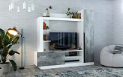 |  | 81.3 | 0.16 | 4+1ф | 11,905 |  |  | 11,310 |  |  | 10,119 |  |  | 8,929
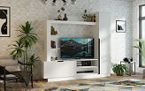 |  | 81.3 | 0.16 | 4+1ф |  |  | 12789 |  |  | 12150 |  |  | 10871 |  |  | 9592
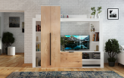 |  | 93.4 | 0.194 | 3+1ф | 14,547 |  |  | 13,820 |  |  | 12,365 |  |  | 10,910
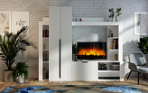 |  | 93.4 | 0.194 | 3+1ф |  |  | 15469 |  |  | 14696 |  |  | 13149 |  |  | 11602
Столы журнальные
 |  | 11.3 | 0.029 | 1(ф-ра внутри) | 2,125 |  |  | 2,019 |  |  | 1,806 |  |  | 1,594
 |  | 12.5 | 0.043 | 1(ф-ра внутри) | 2,708 |  |  | 2,573 |  |  | 2,302 |  |  | 2,031
 |  | 11.4 | 0.036 | 1(ф-ра внутри) | 2,334 |  |  | 2,217 |  |  | 1,984 |  |  | 1,750
 |  | 13.6 | 0.062 | 1(ф-ра внутри) | 2,816 |  |  | 2,675 |  |  | 2,394 |  |  | 2,112
2361 | Столик подкатной ЛДСП Белый | 9 | 0.023 | 1 (фур-ра внутри) | 2,526 |  |  | 2,400 |  |  | 2,147 |  |  | 1,895
Этажерки
 |  | 19 | 0.03 | 2+1ф | 2,822 |  |  | 2,681 |  |  | 2,398 |  |  | 2,116
 |  | 10.83 | 0.03 | 2+1ф | 2,633 |  |  | 2,502 |  |  | 2,238 |  |  | 1,975
Тумбы для теле - видеоаппаратуры
 |  | 27.43 | 0.07 | 2+1ф | 4,240 |  |  | 4,028 |  |  | 3,604 |  |  | 3,180
 | Спальные гарнитуры
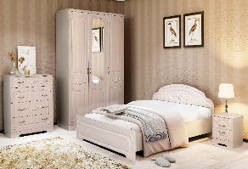
 | Комод | 61.5 | 0.122 | 2+1ф |  | 12,233 |  |  | 11,622 |  |  | 10,398 |  |  | 9,175
 | Кровать 1200х2000 с ортопедическим осн. | 38.5 | 0.114 | 3+1ф |  | 11,397 |  |  | 10,827 |  |  | 9,687 |  |  | 8,547
 | Кровать 1400х2000 с ортопедическим осн. | 60 | 0.181 | 3+1ф |  | 12,180 |  |  | 11,571 |  |  | 10,353 |  |  | 9,135
 | Кровать 1600х2000 с ортопедическим осн. | 65 | 0.183 | 3+1ф |  | 12,887 |  |  | 12,243 |  |  | 10,954 |  |  | 9,665
 | Тумба прикроватная с ящиками | 19 | 0.036 | 1+1ф |  | 3,915 |  |  | 3,719 |  |  | 3,328 |  |  | 2,936
 | Шкаф 3-х дверный с зеркалом | 169 | 0.38 | 4+1з+1ф |  | 27,641 |  |  | 26,259 |  |  | 23,495 |  |  | 20,731

 |  |  |  |  | 6,308 | 6,820 |  | 5,992 | 6,479 |  | 5,362 | 5,797 |  | 4,731 | 5,115
 |  | 35.9 | 0.08 | 2+1ф | 6,633 | 7,145 |  | 6,301 | 6,788 |  | 5,638 | 6,074 |  | 4,975 | 5,359
 |  |  |  |  | 18,260 | 18,782 |  | 17,347 | 17,843 |  | 15,521 | 15,964 |  | 13,695 | 14,086
 |  |  |  |  | 19,121 | 19,715 |  | 18,165 | 18,729 |  | 16,253 | 16,758 |  | 14,341 | 14,786
 |  |  |  |  | 9,432 | 10,880 |  | 8,960 | 10,336 |  | 8,017 | 9,248 |  | 7,074 | 8,160
 |  |  |  |  | 10,045 | 11,734 |  | 9,543 | 11,147 |  | 8,538 | 9,974 |  | 7,534 | 8,800
 |  |  |  |  | 10,652 | 12,580 |  | 10,119 | 11,951 |  | 9,054 | 10,693 |  | 7,989 | 9,435
 |  |  |  |  | 11,679 | 13,427 |  | 11,095 | 12,756 |  | 9,927 | 11,413 |  | 8,759 | 10,071
 |  |  |  |  | 11,620 | 13,163 |  | 11,039 | 12,505 |  | 9,877 | 11,189 |  | 8,715 | 9,872
 |  |  |  |  | 16,345 | 18,805 |  | 15,528 | 17,865 |  | 13,894 | 15,984 |  | 12,259 | 14,104
 |  |  |  |  | 2,479 | 2,513 |  | 2,355 | 2,388 |  | 2,107 | 2,136 |  | 1,859 | 1,885

 |  | 31 | 0.069 | 2+1ф | 5,028 |  |  | 4,777 |  |  | 4,274 |  |  | 3,771
 |  | 33.2 | 0.074 | 2+1ф | 5,288 |  |  | 5,024 |  |  | 4,495 |  |  | 3,966
 |  | 50 | 0.12 | 3+1ф | 5,511 |  |  | 5,235 |  |  | 4,684 |  |  | 4,133
 |  | 54 | 0.13 | 3+1ф | 5,955 |  |  | 5,657 |  |  | 5,061 |  |  | 4,466
 |  | 57 | 0.14 | 3+1ф | 6,480 |  |  | 6,156 |  |  | 5,508 |  |  | 4,860
 |  | 69.1 | 0.13 | 3+1ф | 9,591 |  |  | 9,112 |  |  | 8,153 |  |  | 7,194
 |  | 88.4 | 0.2 | 3+1ф | 12,464 |  |  | 11,841 |  |  | 10,595 |  |  | 9,348
 |  | 102.2 | 0.2 | 3+1ф | 14,329 |  |  | 13,613 |  |  | 12,180 |  |  | 10,747
 |  | 129 | 0.27 | 3+1ф | 17,729 |  |  | 16,842 |  |  | 15,070 |  |  | 13,297
 |  | 47.3 | 0.091 | 2+1ф | 5,881 |  |  | 5,587 |  |  | 4,999 |  |  | 4,411
 |  | 97 | 0.17 | 3+1ф | 13,836 |  |  | 13,144 |  |  | 11,761 |  |  | 10,377
 |  |  |  | 1 | 1,832 |  |  | 1,740 |  |  | 1,557 |  |  | 1,374
 |  |  |  | 1 | 1,488 |  |  | 1,414 |  |  | 1,265 |  |  | 1,116
 | Зеркало от шкафа 4х ств. с ящиками *2 шт(1493*273) |  |  | 1 | 2,977 |  |  | 2,828 |  |  | 2,530 |  |  | 2,233
 | Тумба прикроватная с ящиком | 10.6 | 0.022 | 1+1ф | 1,866 |  |  | 1,773 |  |  | 1,586 |  |  | 1,400
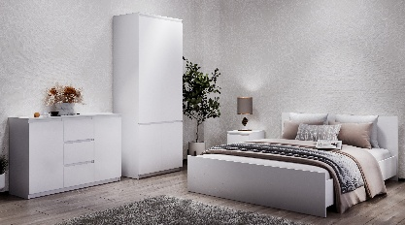
 | Комодино (Д*Ш*В 1203*445*1098) | 70.7 | 0.14 | 3+1ф | 11,402 |  |  | 10,832 |  |  | 9,692 |  |  | 8,551
 |  | 48.2 | 0.112 | 3+1ф | 8,113 |  |  | 7,707 |  |  | 6,896 |  |  | 6,085
 |  | 35.54 | 0.07 | 2+1ф | 5,866 |  |  | 5,572 |  |  | 4,986 |  |  | 4,399
 |  | 33.2 | 0.062 | 1(ф-ра внутри) | 5,636 |  |  | 5,354 |  |  | 4,790 |  |  | 4,227
 |  | 25 | 0.056 | 1(ф-ра внутри) | 3,703 |  |  | 3,518 |  |  | 3,148 |  |  | 2,777
 |  | 13.52 | 0.026 | 1+1ф | 2,710 |  |  | 2,575 |  |  | 2,304 |  |  | 2,033
 |  | 44 | 0.099 | 2+1ф. | 6,646 |  |  | 6,313 |  |  | 5,649 |  |  | 4,984
 |  | 73.4 | 0.174 | 3+1ф. | 11,119 |  |  | 10,563 |  |  | 9,452 |  |  | 8,340
 |  | 78.18 | 0.148 | 3+1ф | 10,868 |  |  | 10,325 |  |  | 9,238 |  |  | 8,151

 |  | 50 | 0.11 | 2+1ф | 7,243 |  |  | 6,881 |  |  | 6,156 |  |  | 5,432
 |  | 49 | 0.09 | 2+1ф | 8,585 |  |  | 8,155 |  |  | 7,297 |  |  | 6,438
 |  | 31.4 | 0.073 | 2+1ф | 6,006 |  |  | 5,706 |  |  | 5,105 |  |  | 4,504
 |  | 50 | 0.1 | 2+1ф | 7,330 |  |  | 6,963 |  |  | 6,230 |  |  | 5,497
 |  | 49 | 0.11 | 2+1ф | 4,597 |  |  | 4,367 |  |  | 3,907 |  |  | 3,448
 |  | 15 | 0.03 | 1+1ф | 2,265 |  |  | 2,152 |  |  | 1,925 |  |  | 1,699
 |  | 87 | 0.2 | 3+1ф. | 16,641 |  |  | 15,809 |  |  | 14,145 |  |  | 12,480
 |  | 90 | 0.2 | 3+1ф | 14,594 |  |  | 13,864 |  |  | 12,405 |  |  | 10,945
 |  | 138 | 0.32 | 4+1ф. | 22,813 |  |  | 21,673 |  |  | 19,391 |  |  | 17,110
 |  | 183 | 0.4 | 4+1ф. | 27,151 |  |  | 25,794 |  |  | 23,079 |  |  | 20,363
 |  | 57 | 0.14 | 2+1ф. | 8,194 |  |  | 7,784 |  |  | 6,965 |  |  | 6,146
 | Зеркало в РФ (900*660) | 11.5 | 0.024 | 2+1ф | 2,419 |  |  | 2,298 |  |  | 2,056 |  |  | 1,814
 |  | 5.3 | 0.012 | 1 | 2,782 |  |  | 2,643 |  |  | 2,365 |  |  | 2,087
 |  | 5.3 | 0.012 | 1 | 1,946 |  |  | 1,849 |  |  | 1,654 |  |  | 1,460
 |  | 11.2 | 0.015 | 1 | 3,664 |  |  | 3,480 |  |  | 3,114 |  |  | 2,748
 |  |  |  | 1 | 2,004 |  |  | 1,904 |  |  | 1,703 |  |  | 1,503
 |  | 55 | 0.16 | 3+1ф+1осн | 9,238 |  |  | 8,776 |  |  | 7,853 |  |  | 6,929
 |  | 61 | 0.18 |  | 9,849 |  |  | 9,357 |  |  | 8,372 |  |  | 7,387
 | Кровать 1600*2000 с ортопедическим осн. | 65 | 0.2 |  | 10,514 |  |  | 9,988 |  |  | 8,937 |  |  | 7,885

 |  | 31.4 | 0.073 | 2+1ф | 5,806 |  |  | 5,516 |  |  | 4,935 |  |  | 4,354
 |  | 50 | 0.11 | 2+1ф | 7,059 |  |  | 6,706 |  |  | 6,000 |  |  | 5,294
 |  | 49 | 0.09 | 2+1ф | 8,249 |  |  | 7,836 |  |  | 7,011 |  |  | 6,186
 |  | 50 | 0.1 | 2+1ф | 7,126 |  |  | 6,770 |  |  | 6,057 |  |  | 5,345
 |  | 9 | 0.03 | 1+1ф | 2,171 |  |  | 2,062 |  |  | 1,845 |  |  | 1,628
 |  | 57 | 0.14 | 2+1ф | 7,924 |  |  | 7,528 |  |  | 6,736 |  |  | 5,943
 |  | 90 | 0.2 | 3+1ф. | 13,820 |  |  | 13,129 |  |  | 11,747 |  |  | 10,365
 |  | 130.2 | 0.302 | 3+1ф. | 15,423 |  |  | 14,652 |  |  | 13,110 |  |  | 11,567
 |  | 138 | 0.32 | 4+1ф. | 21,054 |  |  | 20,002 |  |  | 17,896 |  |  | 15,791
 | Шкаф 4-х дв. с 2-мя ящ . (Д*Ш*В 2000*595*2204 глубина ящ.*500) | 183 | 0.4 | 4+1ф. | 25,512 |  |  | 24,236 |  |  | 21,685 |  |  | 19,134
 |  | 5.3 | 0.012 | 1 | 2,782 |  |  | 2,643 |  |  | 2,365 |  |  | 2,087
 |  | 5.3 | 0.012 | 1 | 1,946 |  |  | 1,849 |  |  | 1,654 |  |  | 1,460
 |  | 11.2 | 0.015 | 1 | 3,664 |  |  | 3,480 |  |  | 3,114 |  |  | 2,748
 |  |  |  | 1 | 2,004 |  |  | 1,904 |  |  | 1,703 |  |  | 1,503
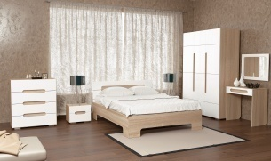 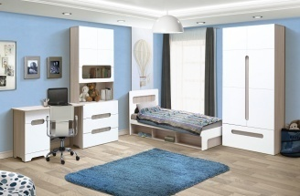
 |  | 49 | 0.1 | 2+1ф |  |  | 8,836 |  |  | 8,394 |  |  | 7,511 |  |  | 6,627
 |  | 54 | 0.15 | 3+1ф |  |  | 12,291 |  |  | 11,677 |  |  | 10,447 |  |  | 9,218
 |  | 62 | 0.16 | 3+1ф |  |  | 13,045 |  |  | 12,393 |  |  | 11,089 |  |  | 9,784
 | Стеллаж | 82 | 0.16 | 3+1ф |  |  | 12,580 |  |  | 11,951 |  |  | 10,693 |  |  | 9,435
 | Стол письменный | 33 | 0.07 | 1+1ф |  |  | 5,343 |  |  | 5,075 |  |  | 4,541 |  |  | 4,007
 |  | 15 | 0.03 | 1+1ф |  |  | 2,845 |  |  | 2,703 |  |  | 2,418 |  |  | 2,134
 |  | 109 | 0.21 | 2+1ф |  |  | 17,195 |  |  | 16,335 |  |  | 14,616 |  |  | 12,896
 | Шкаф 2-х дверный с ящиком | 110 | 0.19 | 2+1ф |  |  | 15,001 |  |  | 14,251 |  |  | 12,751 |  |  | 11,251
 |  | 156 | 0.31 | 4+1ф |  |  | 23,830 |  |  | 22,638 |  |  | 20,255 |  |  | 17,872
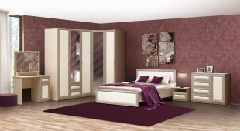
 | Комод с 4-мя ящиками | 50 | 0.11 | 2+1ф | 8,113 |  |  | 7,707 |  |  | 6,896 |  |  | 6,085
 | Комод-пенал с 5-ю ящиками | 58 | 0.12 | 2+1ф | 10,238 |  |  | 9,726 |  |  | 8,702 |  |  | 7,678
 | Кровать 1400х2000 с ортопедическим осн. | 61 | 0.18 |  | 10,882 |  |  | 10,338 |  |  | 9,250 |  |  | 8,161
 | Кровать 1600х2000 с ортопедическим осн. | 65.5 | 0.2 |  | 11,663 |  |  | 11,080 |  |  | 9,914 |  |  | 8,747
 | Шкаф 3-х дверный с ящиками и с зеркалом | 177 | 0.34 | 4+1з+1ф | 25,880 |  |  | 24,586 |  |  | 21,998 |  |  | 19,410
 | Тумба прикроватная с ящиком | 15 | 0.03 | 1+1ф | 2,320 |  |  | 2,204 |  |  | 1,972 |  |  | 1,740
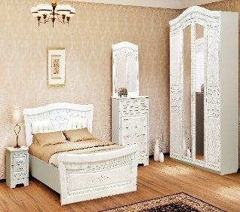
 | Кровать 1400х2000 с ортопедическим осн. | 61.6 | 0.234 | 5+1ф |  | 15,286 |  |  | 14,522 |  |  | 12,993 |  |  | 11,465
 | Кровать 1600х2000 с ортопедическим осн. | 70 | 0.211 | 5+1ф |  | 16,293 |  |  | 15,478 |  |  | 13,849 |  |  | 12,220
 | Тумба прикроватная с ящиками | 14.5 | 0.029 | 1+1ф |  | 3,912 |  |  | 3,716 |  |  | 3,325 |  |  | 2,934
 | Комод | 57.7 | 0.118 | 2+1ф |  | 12,348 |  |  | 11,730 |  |  | 10,496 |  |  | 9,261
 | Шкаф 4-х дверный с зеркалами | 163.5 | 0.356 | 4+1з+1ф |  | 34,467 |  |  | 32,743 |  |  | 29,297 |  |  | 25,850
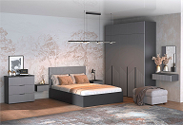 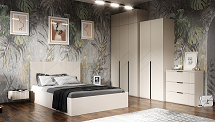
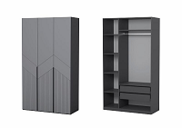 | Шкаф 3-х дверный с ящиками (скрытые) и штангой (Д*В*Ш*) 1200*520*2104 | 114.6 | 0.229 | 5 (ф-ра внутри) |  | 19669 |  |  | 18,686 |  |  | 16719 |  |  | 14,752
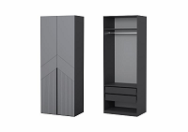 |  | 75.3 | 0.149 | 3 (ф-ра внутри) |  | 13,993 |  | 0 | 13,293 |  | 0 |  |  | 0 | 10,495
 |  | 31.8 | 0.063 | 2 (ф-ра внутри) |  | 5,383 |  |  | 5,114 |  |  |  |  |  | 4,037
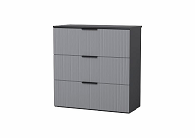 |  | 34.2 | 0.064 | 2 (ф-ра внутри) |  | 5,883 |  |  | 5,589 |  |  |  |  |  | 4,412
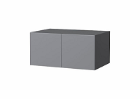 |  | 19.6 | 0.012 | 2 (ф-ра внутри) |  | 3,016 |  |  | 2,865 |  |  |  |  |  | 2,262
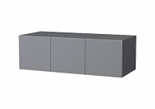 |  | 25.8 | 0.047 | 2 (ф-ра внутри) |  | 4,053 |  |  | 3,850 |  |  |  |  |  | 3,040
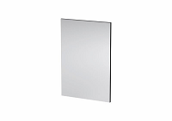 |  | 9 | 0.02 | 1 (ф-ра внутри) | 1,648 |  |  | 1,566 |  |  | 1,401 |  |  | 1,236
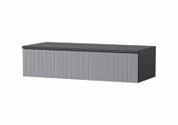 |  | 10.8 | 0.022 | 1 (ф-ра внутри) |  | 1,827 |  |  | 1,736 |  |  |  |  |  | 1,370
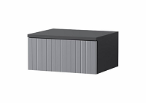 |  | 6.6 | 0.013 | 1 (ф-ра внутри) |  | 1,301 |  |  | 1,236 |  |  |  |  |  | 976
 |  | 58.1 | 0.159 | 4 (ф-ра внутри) |  | 11,607 |  |  | 11,027 |  |  |  |  |  | 8,705
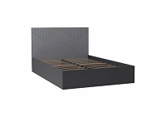 |  | 63 | 0.17 | 4 (ф-ра внутри) |  | 11,996 |  |  | 11,396 |  |  |  |  |  | 8,997
 |  | 8.3 | 0.0185 | 1 (ф-ра внутри) |  | 1,133 |  |  | 1,076 |  |  |  |  |  | 850
Кровати ЛДСП

 | Кровать 1400х2000с ортопедическим осн. | 61.95 | 0.209 | 3+1 орт ос+1ф | 11,811 |  |  | 11,220 |  |  | 10,039 |  |  | 8,858
 | Кровать 1600х2000с ортопедическим осн. | 68.95 | 0.229 | 3+1 орт ос+1ф | 12,599 |  |  | 11,969 |  |  | 10,709 |  |  | 9,449
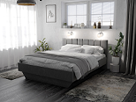 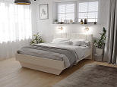
 | Кровать 1200х2000с ортопедическим осн. | 50.5 | 0.159 | 3(ф-ра внутри)+1 орт ос
 | Кровать 1400х2000с ортопедическим осн. | 55.8 | 0.178 | 3(ф-ра внутри)+1 орт ос | 10,882 |  |  | 10,338 |  |  | 9,250 |  |  | 8,162
 | Кровать 1600х2000с ортопедическим осн. | 62 | 0.191 | 3(ф-ра внутри)+1 орт ос | 11,397 |  |  | 10,827 |  |  | 9,687 |  |  | 8,548
 |  | 31.3 | 0.07 | 3+1ф | 4,182 |  |  | 3,972 |  |  | 3,554 |  |  | 3,136
 | с низкой ножной спинкой со средником | 28.9 | 0.07 |  | 3,839 |  |  | 3,647 |  |  | 3,263 |  |  | 2,879
 |  | 33.2 | 0.08 | 3+1ф | 4,499 |  |  | 4,274 |  |  | 3,824 |  |  | 3,375
 | с низкой ножной спинкой со средником | 30.2 | 0.08 |  | 4,412 |  |  | 4,191 |  |  | 3,750 |  |  | 3,309
 |  | 40.7 | 0.12 | 3+1ф | 5,511 |  |  | 5,235 |  |  | 4,684 |  |  | 4,133
 |  | 43.1 | 0.13 |  | 5,955 |  |  | 5,657 |  |  | 5,061 |  |  | 4,466
 |  | 46.5 | 0.14 | 3+1ф | 6,480 |  |  | 6,156 |  |  | 5,508 |  |  | 4,860
Детская мебель
 | Детская Нардик модульная серия в скандинавском стиле ЛДСП Белый
 | Стеллаж | 36 | 0.068 | 1 (ф-ра внутри) | 5,300 |  |  | 5035 |  |  | 4505 |  |  | 3975
 | Стеллаж открытый | 25.8 | 0.053 | 1 (ф-ра внутри) | 3,647 |  |  | 3465 |  |  | 3100 |  |  | 2735
 | Стол письменный с полками | 23.7 | 0.048 | 1 (ф-ра внутри) | 4,117 |  |  | 3911 |  |  | 3499 |  |  | 3088
 | Комод с 4-мя ящиками | 38.8 | 0.08 | 2 (ф-ра внутри) | 5,628 |  |  | 5347 |  |  | 4784 |  |  | 4221
 | Шкаф 2х дверный с 2-мя ящиками и перегородкой | 93.4 | 0.206 | 4 (ф-ра внутри) | 11,291 |  |  | 10726 |  |  | 9597 |  |  | 8468
 | Комод-пеленальный | 47.8 | 0.096 | 2 (ф-ра внутри) | 6,416 |  |  | 6095 |  |  | 5454 |  |  | 4812
 | Серия Фаворит ЛДСП/МДФ Белый
 | Комод В-6 с 4-мя ящиками | 36.4 | 0.073 | 2 (ф-ра внутри) | 5,939 | 5,403 |  | 5,642 | 5,133 |  | 4,593 | 4,593 |  | 4,454 | 4,052
 | Тумба с откидной дверью (газлифт) | 25.8 | 0.058 | 2 (ф-ра внутри) | 3,258 | 3,264 |  | 3,095 | 3,101 |  | 2,774 | 2,774 |  | 2,444 | 2,448
 | Детская "Фаворит" Шкаф с 2-мя ящиками | 62.3 | 0.14 | 3 (ф-ра внутри) | 8,038 | 8,813 |  | 7,636 | 8,372 |  | 7,491 | 7,491 |  | 6,028 | 6,610
Детские кровати
 |  | 13,8 | 0,025 | 1 (ф-ра внутри) |  | 2,700 |  |  | 2,565 |  |  | 2,295 |  |  | 2,025
 |  | 31.1 | 0.07 | 3+1ф | 4,775 |  |  | 4,537 |  |  | 4,059 |  |  | 3,582
 |  | 35.9 | 0.08 | 3+1ф | 5,283 |  |  | 5,018 |  |  | 4,490 |  |  | 3,962
 |  | 14 | 0.026 | 1 (ф-ра внутри) |  | 2,691 |  |  | 2,556 |  |  | 2,287 |  |  | 2,018
 |  | 15.8 | 0.029 | 1 (ф-ра внутри) |  | 2,806 |  |  | 2,666 |  |  | 2,385 |  |  | 2,105
 |  | 2.1 | 0.006 | 1(ф-ра внутри) | 1,002 |  |  | 951 |  |  | 851 |  |  | 751
 |  | 33.4 | 0.09 | 3+1ф | 5,937 |  |  | 5,641 |  |  | 5,047 |  |  | 4,453
 |  | 38.1 | 0.10 | 3+1ф | 6,340 |  |  | 6,023 |  |  | 5,389 |  |  | 4,755
 | Кровать детская Сканди ЛДСП/массив | 17.4 | 0.036 | 1 (ф-ра внутри) | 3,000 |  |  | Скидка не действует
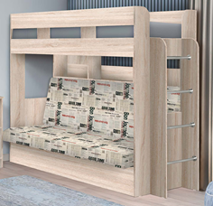 |  | 129 | 0.93 | 3+1ф+1 диван | 26,372 |  |  | 25,054 |  |  | 22,416 |  |  | 19,779
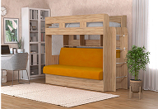 |  | 129 | 0.93 | 3+1ф+1 диван | 28,137 |  |  | 26,730 |  |  | 23,916 |  |  | 21,103
 |  | 23.6 | 0.062 | 1 (ф-ра внутри) | 5,329 |  |  | 5,062 |  |  | 4,529 |  |  | 3,996
 |  | 1.8 | 0.009 | 1 (ф-ра внутри) | 830 |  |  | 789 |  |  | 706 |  |  | 623
 |  | 13.3 | 0.025 | 1 (ф-ра внутри) | 2,551 |  |  | 2,423 |  |  | 2,168 |  |  | 1,913
 |  | 2.6 | 0.009 | 1 (ф-ра внутри) |  | 941 |  |  | 894 |  |  | 800 |  |  | 706
 |  | 2.8 | 0.009 | 1 (ф-ра внутри) |  | 981 |  |  | 932 |  |  | 834 |  |  | 736
 |  | 5 | 0.012 | 1 (ф-ра внутри) |  | 1,291 |  |  | 1,226 |  |  | 1,097 |  |  | 968
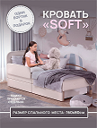 |  | 21.8 | 0.068 | 1 (ф-ра внутри) | 4,450 |  |  | Скидка не действует
 |  | 2.31 | 0.009 | 1 (ф-ра внутри) | 900 |  |  | Скидка не действует
 |  | 13.2 | 0.033 | 1 (ф-ра внутри) | 2,600 |  |  | Скидка не действует
Столы компьютерные
 |  | 31.5 | 0.07 | 1+1ф | 3,171 |  |  | 3,013 |  |  | 2,696 |  |  | 2,379
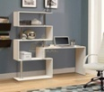 |  | 33 | 0.06 | 2+1ф | 4,413 |  |  | 4,192 |  |  | 3,751 |  |  | 3,310
 |  | 12.5 | 0.03 | 1+1ф | 1,534 |  |  | 1,458 |  |  | 1,304 |  |  | 1,151
Мебель для прихожей

 | ПР-2 Шкаф 2-х дверный х600 | 53 | 0.12 | 2+1ф | 9,884 |  |  | 9,389 |  |  | 8,401 |  |  | 7,413
 | ПР-5 Тумба с зеркалом | 37 | 0.09 | 1+1з+1ф | 7,128 |  |  | 6,772 |  |  | 6,059 |  |  | 5,346
 | ПР-10 Зеркало в раме | 11 | 0.03 | 1з+1ф | 2,296 |  |  | 2,181 |  |  | 1,952 |  |  | 1,722
 | ПР-11 Тумба с мягким сиденьем | 19 | 0.05 | 1+1ф | 3,020 |  |  | 2,869 |  |  | 2,567 |  |  | 2,265
 | ПР-13 Вешалка | 15 | 0.04 | 1+1ф | 3,113 |  |  | 2,957 |  |  | 2,646 |  |  | 2,334
 | ПР-14 Вешалка с крючками | 10.2 | 0.027 | 1(ф-ра внутри) | 3,239 |  |  | 3,077 |  |  | 2,753 |  |  | 2,429
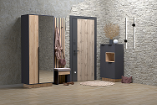
 | Шкаф 2-х дверный с зеркалом (800*463*2000) | 88.9 | 0.22 | 3+1ф | 12,221 |  |  | 11,610 |  |  | 10,388 |  |  | 9,166
 | Комод (700*383*1200) | 39.3 | 0.08 | 2+1ф | 5,793 |  |  | 5,503 |  |  | 4,924 |  |  | 4,345
 | Вешалка навесная (700*216*400) | 5.6 | 0.015 | 1+1ф | 2,096 |  |  | 1,991 |  |  | 1,782 |  |  | 1,572
 |  | 6.8 | 0.02 | 1+1ф | 1,292 |  |  | 1,227 |  |  | 1,098 |  |  | 969
 |  | 17.64 | 0.05 | 1+1ф | 4,628 |  |  | 4,397 |  |  | 3,934 |  |  | 3,471
 |  | 14.6 | 0.038 | 1(ф-ра внутри) | 2,281 |  |  | 2,167 |  |  | 1,939 |  |  | 1,711
 |  | 18.2 | 0.038 | 1(ф-ра внутри) | 3,244 |  |  | 3,082 |  |  | 2,758 |  |  | 2,433
 |  | 15.2 | 0.029 | 1 | 2,252 |  |  | 2,140 |  |  | 1,914 |  |  | 1,689
 |  | 20.21 | 0.043 | 1+1ф | 3,407 |  |  | 3,237 |  |  | 2,896 |  |  | 2,555
 |  | 24.04 | 0.052 | 1+1ф | 3,372 |  |  | 3,203 |  |  | 2,866 |  |  | 2,529
 |  | 25.8 | 0.05 | 1 (ф-ра внутри) | 3,760 |  |  | 3,572 |  |  | 3,196 |  |  | 2,820
 |  | 25 | 0.06 | 1 (ф-ра внутри) | 4,015 |  |  | 3,814 |  |  | 3,412 |  |  | 3,011
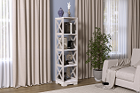 |  | 20 | 0.048 | 1+1ф |  | 5,207 |  |  | 4,946 |  |  | 4,426 |  |  | 3,905
Полки навесные
 |  | 7.6 | 0.017 | 1 (ф-ра внутри) | 1,301 |  |  | 1,236 |  |  | 1,106 |  |  | 976
 |  | 7.6 | 0.018 | 1(ф-ра внутри) | 1,375 |  |  | 1,306 |  |  | 1,169 |  |  | 1,031
 |  | 4.4 | 0.01 | 1 (ф-ра внутри) | 878 |  |  | 835 |  |  | 747 |  |  | 659
 |  | 8.6 | 0.02 | 1+1ф | 1,313 |  |  | 1,247 |  |  | 1,116 |  |  | 985
Мебель для ванной
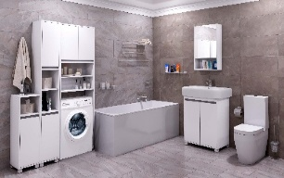
 | Тумба | 19 | 0.043 | 1(ф-ра внутри) | 3,265 |  |  | 3,102 |  |  | 2,775 |  |  | 2,449
 | Раковина для тумбы (Умывальник "Фостер" 700) | 24.1 | 0.12 | 1 | 5,150 | Скидка не действует
 | Шкаф навесной с зеркалом | 12 | 0.025 | 2(ф-ра внутри) | 3,139 |  |  | 2,982 |  |  | 2,668 |  |  | 2,354
 | Пенал В-3 | 22.8 | 0.046 | 1( ф-ра внутри) | 4,265 |  |  | 4,052 |  |  | 3,625 |  |  | 3,199
 | Стеллаж В-2 | 24.4 | 0.055 | 1(ф-ра внутри) | 4,192 |  |  | 3,982 |  |  | 3,385 |  |  | 3,144
 | Пенал В-1 | 12 | 0.026 | 1(ф-ра внутри) | 2,280 |  |  | 2,166 |  |  | 1,938 |  |  | 1,710
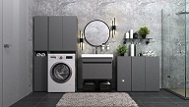
 | Тумба под раковину (Д*Ш*В) 660*435*500 | 14.2 | 0.032 | 1(ф-ра внутри) | 2,322 |  |  | 2,206 |  |  | 1,974 |  |  | 1,741
 | Раковина для тумбы (Умывальник "Фостер" 700) | 24.1 | 0.12 | 1 | 5,150 | Скидка не действует
 | Шкаф -пенал*320 (Д*Ш*В) 320*309*1733 (*1718 подвесная) | 23.2 | 0.042 | 1(ф-ра внутри) | 3,971 |  |  | 3,772 |  |  | 3,375 |  |  | 2,978
 | Тумба*320 (Д*Ш*В) 320*309*810 (*795 подвесная) | 12.6 | 0.033 | 1(ф-ра внутри) | 2,207 |  |  | 2,097 |  |  | 1,876 |  |  | 1,655
 | Тумба *640 (Д*Ш*В) 640*309*810 (*795 подвесная) | 18 | 0.035 | 1(ф-ра внутри) | 2,936 |  |  | 2,789 |  |  | 2,496 |  |  | 2,202
 | Шкаф над стиральной машиной (Д*Ш*В) 640*309*1733 | 24.8 | 0.052 | 1(ф-ра внутри) | 4,117 |  |  | 3,911 |  |  | 3,499 |  |  | 3,088

 | Тумба под раковину (Д*Ш*В) 660*435*500 | 14.2 | 0.032 | 1(ф-ра внутри) | 2,228 |  |  | 2,117 |  |  | 1,894 |  |  | 1,671
 | Раковина для тумбы (Умывальник "Фостер" 700) | 24.1 | 0.12 | 1 | 5,150 | Скидка не действует
 | Шкаф-тумба 250 (Д*Ш*В) 250*250*715 | 7.8 | 0.018 | 1(ф-ра внутри) | 1,434 |  |  | 1,362 |  |  | 1,219 |  |  | 1,076
 | Шкаф-пенал 250 (Д*Ш*В) 250*250*1733 | 17 | 0.036 | 1(ф-ра внутри) | 3,125 |  |  | 2,969 |  |  | 2,656 |  |  | 2,344
 | Шкаф-тумба 600 (Д*Ш*В) 600*185*715 | 12 | 0.028 | 1(ф-ра внутри) | 2,132 |  |  | 2,025 |  |  | 1,812 |  |  | 1,599
 | Шкаф над стиральной машиной (Д*Ш*В) 640*250*1733 |  |  | 1(ф-ра внутри) | 3,551 |  |  | 3,373 |  |  | 3,018 |  |  | 2,663
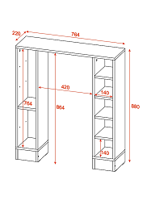 | Стеллаж для санузла (Д*Ш*В) 764*220*880 ЛДСП Белый | 13.15 | 0.026 | 1(ф-ра внутри) | 1,867 |  |  | 1,774 |  |  | 1,587 |  |  | 1,400
 | Стеллаж под раковину (Д*Ш*В) 540*244*650 ЛДСП Белый влагостойкий | 7.6 | 0.016 | 1(ф-ра внутри) | 1,200 |  |  | 1,140 |  |  | 1,020 |  |  | 900
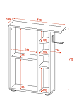 | Тумба с деражателем для т/б (Д*Ш*В) 580*149*725 ЛДСП Белый | 9.1 | 0.018 | 1(ф-ра внутри) | 1,733 |  |  | 1,646 |  |  | 1,473 |  |  | 1,300
 | Столик на подлокотник (Д*Ш*В) 320*400*316 ЛДСП Белый | 4.8 | 0.01 | 1(ф-ра внутри) | 820 |  |  | 779 |  |  | 697 |  |  | 615
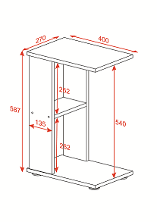 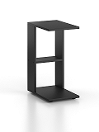 | Приставной стол (Д*Ш*В) 400*270*587 ЛДСП Белый, Дуб крафт золотой, Графит | 4.55 | 0.009 | 1(ф-ра внутри) | 667 |  |  | 634 |  |  | 567 |  |  | 500
 | Шкаф-стеллаж универсальный*250 (Д*Ш*В) 252*270*1580 ЛДСП Белый |  |  | 1(ф-ра внутри) | 1,750 |  |  | 1,663 |  |  | 1,488 |  |  | 1,313
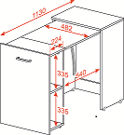 |  | 24.5 | 0.058 | (1 ф-ра внутри) | 4,404 |  |  | 4,184 |  |  | 3,743 |  |  | 3,303
 |  | 4.45 | 0.0096 | (1 ф-ра внутри) | 677 |  |  | 643 |  |  | 575 |  |  | 508
 |  | 11.9 | 0.028 | (1 ф-ра внутри) | 1,941 |  |  | 1,844 |  |  | 1,650 |  |  | 1,456
 |  | 13.15 | 0.028 | (1 ф-ра внутри) | 2,088 |  |  | 1,984 |  |  | 1,775 |  |  | 1,566
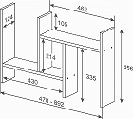 |  | 3.8 | 0.008 | (1 ф-ра внутри) | 641 |  |  | 609 |  |  | 545 |  |  | 481
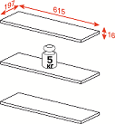 |  | 4.4 | 0.009 | (1 ф-ра внутри) | 834 |  |  | 792 |  |  | 709 |  |  | 626
 |  | 15 | 0.04 | (1 ф-ра внутри) |  | 5,407 |  |  | 5,137 |  |  | 4,596 |  |  | 4,055
 |  | 20.5 | 0.048 | (1 ф-ра внутри) |  | 6,118 |  |  | 5,812 |  |  | 5,200 |  |  | 4,589
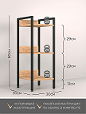 |  | 5.5 | 0.014 | 1(ф-ра внутри) | 1,660 |  |  | Сидка не действует
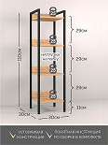 |  | 7.3 | 0.022 | 1(ф-ра внутри) | 1,870 |  |  | Сидка не действует
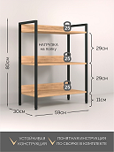 |  | 8.7 | 0.025 | 1(ф-ра внутри) | 1,970 |  |  | Сидка не действует
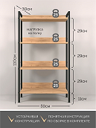 |  | 11.6 | 0.032 | 1(ф-ра внутри) | 2,250 |  |  | Сидка не действует
 |  | 10.1 | 0.025 | 1(ф-ра внутри) | 2,080 |  |  | Сидка не действует
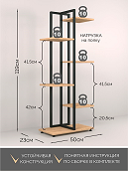 |  | 6.9 | 0.023 | 1(ф-ра внутри) | 2,070 |  |  | Сидка не действует
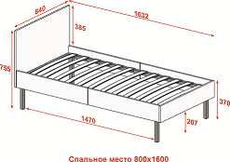 |  | 23.4 | 0.075 | 1(ф-ра внутри) | 5,415 |  |  | Сидка не действует
 |  | 13.65 | 0.033 | 1(ф-ра внутри) | 2,600 |  |  | Сидка не действует
 |  | 14.1 | 0.042 | 1(ф-ра внутри) | 3,428 |  |  | Сидка не действует
 |  | 14.05 | 0.039 | 1(ф-ра внутри) | 3,293 |  |  | Сидка не действует
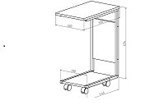 |  | 5.55 | 0.0143 | 1(ф-ра внутри) | 1,670 |  |  | Сидка не действует
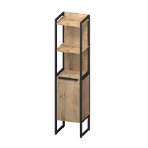 |  | 18.7 | 0.05 | 1(ф-ра внутри) | 4,888 |  |  | Сидка не действует
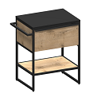 |  | 19.7 | 0.048 | 1(ф-ра внутри) | 4,667 |  |  | Сидка не действует
 |  | 24.1 | 0.054 | 1(ф-ра внутри) | 4,316 |  |  | Сидка не действует

